상품제안서
미니 절약형 미용티슈 100매(칼라인쇄) 각티슈 | 상품코드: S30690

 |  |  |  |  |  |  | 02-713-8555 | www.synergygift.co.kr
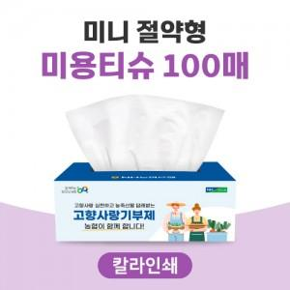

【상세/제작정보】 | <span style="font-size: 18pt;">※천단위 주문이 아닐경우 인쇄로쓰비 발생 됩니다.</span>

【인쇄/포장옵션】 | 풀칼라 / 포장불가능

【공급단가】 | 수량 | 1,000~ | 2,000~ | 3,000~ | 5,000~ | 10,000~
*VAT별도 | 단가 | 890원 | 840원 | 800원 | 780원 | 770원

【상품 URL】 | https://www.synergygift.co.kr:443/src/goods_detail.php?gdno=30690

